Автомобили
 |  |  |  |  |  |  |  |  |  | Форма 14 МО, с.4
 |  |  | 4. Сведения о количестве служебных легковых автомобилей
Наименование показателя |  |  | Всего |  | в том числе по кодам разделов, подразделов расходов бюджетов по бюджетной классификации Российской Федерации 1
 |  |  |  |  | 0102 0000000000 000-00435 Глава муниципального образования |  | 0113 0000000000 000-00782 Центральный аппарат |  | 0203 0000000000 000-00768 Осуществление первичного воинского учета на территориях, где отсутствуют военные комиссариаты
 |  |  | на отчетную дату | в среднем за год | на отчетную дату | в среднем за год | на отчетную дату | в среднем за год | на отчетную дату | в среднем за год
1 |  | 2 | 3 | 4 | 5 | 6 | 7 | 8 | 9 | 10
Служебные легковые автомобили, состоящие на балансе органа местного самоуправления, шт |  | 460 | - | - | - | - | - | - | - | -
Служебные легковые автомобили, предоставляемые юридическими лицами по договорам аренды без оказания услуг по управлению и технической эксплуатации, шт |  | 470 | - | - | - | - | - | - | - | -
Служебные легковые автомобили, предоставляемые юридическими лицами (за исключением муниципальных учреждений) с оказанием услуг по управлению и технической эксплуатации, шт |  | 480 | - | - | - | - | - | - | - | -
Служебные легковые автомобили, предоставляемые на правах безвозмездного пользования муниципальными учреждениями, не подведомственными органу местного самоуправления, шт |  | 490 | - | - | - | - | - | - | - | -
Служебные легковые автомобили, предоставляемые на правах безвозмездного пользования муниципальными учреждениями, подведомственными органу местного самоуправления, шт |  | 500 | - | - | - | - | - | - | - | -
 |  |  | 5. Сведения о расходах на содержание служебных легковых автомобилей
Наименование показателя |  |  | Всего |  | в том числе по кодам разделов, подразделов расходов бюджетов по бюджетной классификации Российской Федерации 1
 |  |  |  |  | 0102 0000000000 000-00435 Глава муниципального образования |  | 0113 0000000000 000-00782 Центральный аппарат |  | 0203 0000000000 000-00768 Осуществление первичного воинского учета на территориях, где отсутствуют военные комиссариаты
 |  |  | на отчетную дату | в среднем за год | на отчетную дату | в среднем за год | на отчетную дату | в среднем за год | на отчетную дату | в среднем за год
1 |  | 2 | 3 | 4 | 5 | 6 | 7 | 8 | 9 | 10
Расходы на содержание служебных легковых автомобилей, состоящих на балансе органа местного самоуправления, тыс руб |  | 510 | - | - | - | - | - | - | - | -
Расходы на содержание служебных легковых автомобилей, предоставляемых юридическими лицами по договорам аренды без оказания услуг по управлению и технической эксплуатации, тыс руб |  | 520 | - | - | - | - | - | - | - | -
Расходы на содержание служебных легковых автомобилей, предоставляемых юридическими лицами (за исключением муниципальных учреждений) с оказанием услуг по управлению и технической эксплуатации, тыс руб |  | 530 | - | - | - | - | - | - | - | -
Расходы муниципальных учреждений, не подведомственных органу местного самоуправления, на транспортное обслуживание органа местного самоуправления легковыми автомобилями, тыс руб |  | 540 | - | - | - | - | - | - | - | -
Расходы муниципальных учреждений, подведомственных органу местного самоуправления, на транспортное обслуживание органа местного самоуправления легковыми автомобилями, тыс руб |  | 550 | - | - | - | - | - | - | - | -

1 Коды разделов, подразделов расходов бюджетов по бюджетной классификации Российской Федерации должны соответствовать кодам, приведенным в разделе 1. Сведения о расходах на содержание органов местно'го самоуправления.

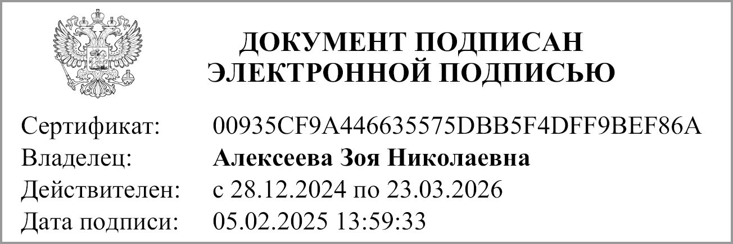
Руководитель |  | М.П. | Алексеева Зоя Николаевна
 | (подпись) |  | (расшифровка подписи)

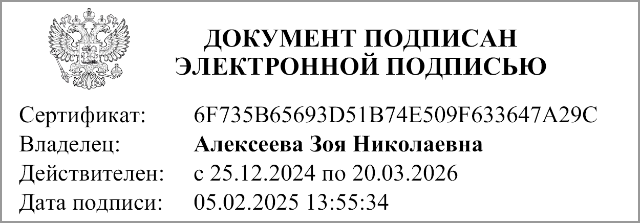
Главный бухгалтер |  |  | Алексеева Зоя Николаевна
 | (подпись) |  | (расшифровка подписи)

Исполнитель | Временно исполняющий полномочия главы |  | Алексеева Зоя Николаевна
 | (должность) |  | (ФИО) |  |  | (телефон)

"01" января 2025 г.

Документ подписан электронной подписью. Дата представления 24.01.2025 Главный бухгалтер(Алексеева Зоя Николаевна, Сертификат: 6F735B65693D51B74E509F633647A29C, Действителен: с 25.12.2024 по 20.03.2026), Руководитель(Алексеева Зоя Николаевна, Сертификат: 00935CF9A446635575DBB5F4DFF9BEF86A, Действителен: с 28.12.2024 по 23.03.2026)

